Sheet1
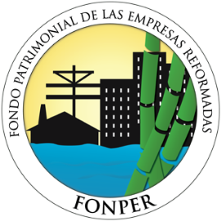
Fondo Patrimonial de las Empresas Reformadas
(FONPER)
 | Dirección de Proyectos de Construcciones y Edificaciones
Estadística Proyectos
PROYECTOS FONPER ENERO 2018
No. | Nombre de Proyecto | Ubicación | Monto Contratado | Estatus
1 | Construcción Parroquia Nuestra Señora del Sagrado Corazón | Municipio Santiago de los Caballeros, provincia Santiago | 28,114,915.22 | En ejecución
2 | Construcción de veinte y tres (23) viviendas económicas | Provincia San Cristóbal | 19,778,900.54 | En ejecución
3 | Construcción de treinta (30) viviendas económicas | Diferentes sectores, provincia Elias Piña | 29,456,142.69 | En ejecución
4 | Construcción de una (1) vivienda económica | Sector Villa Mella, municipio Santo Domingo Norte, provincia Santo Domingo | 978,490.71 | En ejecución
5 | Construcción de cuatro (4) viviendas económicas | Diferentes sectores, provincia Santo Domingo | 4,611,216.79 | En ejecución
6 | Construcción Estadio de Softball y Casa Club Sabaneta de Las Palomas | Municipo Puñal, provincia Santiago | 22,378,802.37 | En ejecución
7 | Construcción de Panadería y Repostería SOPROMA | Municipo San Juan de la Maguana, provincia San Juan | 6,978,093.58 | En ejecución
8 | Construcción de Panadería y Repostería AMUPRODEGUA | Municipio Guayabal, provincia Azua | 7,534,979.19 | En ejecución
9 | Construcción de Panadería y Repostería Mi Esfuerzo | Municipio Santiago de los Caballeros, provincia Santiago | 7,833,583.48 | En ejecución
10 | Construcción vivienda modelo Mogollón. | Municipo San Juan de la Maguana, provincia San Juan | 535,668.91 | En ejecución
11 | Construcción Cancha mixta, comunidad Caimito, Sector Pulú. | Municipo Moca, provincia Espaillat | 6,301,831.19 | En ejecución

